Sheet1
이 력 서

 |  |  |  |  | 지원직무 | 멜론 플랫폼 개발
1. 기초자료
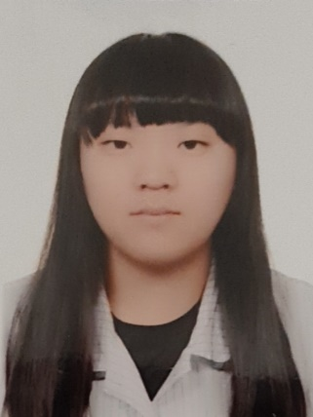 |  | 성 명 | 소현지 |  | 한자 | 蘇賢智
 |  | 주민등록번호 | 001014 - 4XXXXXX
 |  | E-mail | so_5002@naver.com
 |  | 전화번호 | 없음 |  | 휴 대 폰 | 1024336061
 |  | 우편번호 | 50651 |  | 팩스번호 | 없음
 |  | 주 소 | 경상남도 양산시 동면 금오 15길 9 104동 602호
 |  | 본 적

2. 학력사항
재학기간 |  | 학 교 명 |  | 학 과 |  | 성적 / 졸업여부
3년 |  | 신덕중학교 |  |  |  | O
3년 |  | 양산남부고등학교 |  |  |  | O
4년 |  | 경성대학교 |  | 소프트웨어학과 |  | O

3. 경력사항
기 간 | 회사명 |  | 관 련 내 용 |  |  | 비 고
2년 | 소리바다 |  | 플랫폼 개발

4. 자격증 및 어학사항
취득년월일 |  |  | 관 련 내 용 |  |  | 발 행 처
2024년 |  |  | 워드프로세서 |  |  | 대한상공회의소
2024년 |  |  | 컴퓨터활용능력 |  |  | 대한상공회의소
2026년 |  |  | 멀티미디어콘텐츠제작전문가 |  |  | 한국상업인력공단
2025년 |  |  | 정보처리기사 |  |  | 과학기술정부통신부

